Sheet1
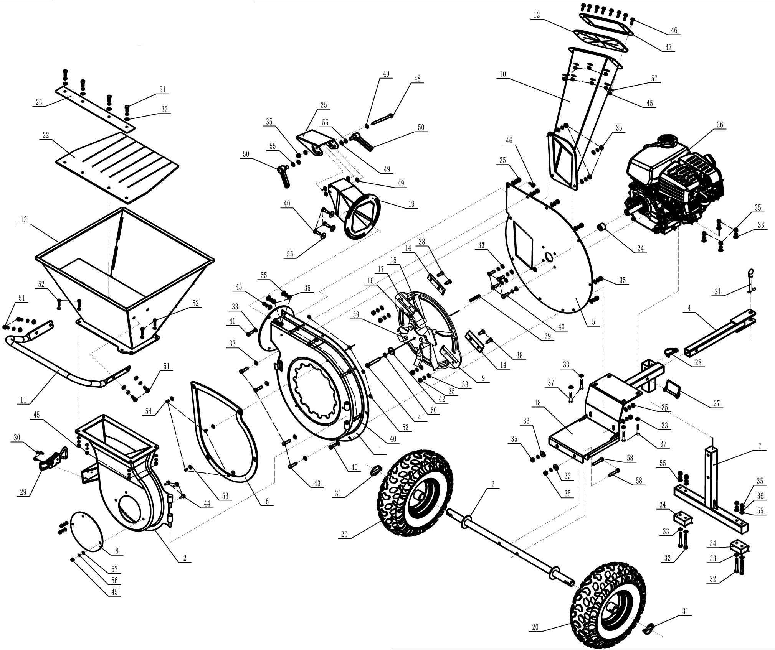

No | Part No. GBD605F-Compact | Name & Specification | Chinese description | QTY | Remark
1 |  | chipper housing | 碎料室罩组件
2 |  | housing | 塑料室外罩组件
3 |  | wheel axle | 轮轴组件
4 |  | trailer bar | 拖车杆组件
5 |  | housing plate | 碎料室墙板组件
6 |  | rubber block | 碎料室橡胶减震垫
7 |  | support leg | 支脚组件
8 |  | cover plate | 检视盖板
9 |  | disc rotor 2 | 刀盘二次组焊件
10 |  | side feeding chute | 侧斗组件
11 |  | handle | 把手
12 |  | rubber plate | 侧进料斗橡胶板
13 |  | top feeding chute | 进料斗组件
14 |  | blade | 刀片
15 |  | triangle plate(wedled on disc rotor) | 三角锤片（焊接在刀盘上）
16 |  | bent blade(welded on disc rotor) | 弯刀（焊接在刀盘上）
17 |  | blade bushing(welded on disc rotor) | 锤片隔套（焊接在刀盘上）
18 |  | bottom rack | 底架组件
19 |  | output chute | 旋转出料口组件
20 |  | wheel tyre | 轮胎
21 |  | pin | 拖车杆锁销
22 |  | plate | 进料斗防溅板
23 |  | plate | 进料斗防溅板压板
24 |  | bushing | 刀盘轴内隔套
25 |  | hat | 出料调节口
26 |  | Kohler engine | 汽油机
27 |  | D pin | 方形销
28 |  | D pin | D型销
29 |  | clamp | 快速夹
30 |  | bolt | 十字盘头螺钉
31 |  | cotter pin | 环形卡锁
32 |  | bolt | 外六角螺栓
33 |  | washer | 平垫圈
34 |  | rubber block | 防滑底橡胶垫
35 |  | locking nut | 金属防松螺母
36 |  | washer | 弹簧垫圈
37 |  | bolt | 外六角螺栓
38 |  | bolt for blade | 内六角沉头螺钉
39 |  | key | 平键
40 |  | bolt | 外六角螺栓
41 |  | bolt | 外六角螺栓
42 |  | washer | 平垫圈
43 |  | bolt | 外六角螺栓
44 |  | bolt | 外六角螺栓
45 |  | locking nut | 尼龙防松螺母
46 |  | bolt | 外六角法兰螺栓
47 |  | plate | 侧进料口连接板
48 |  | bolt | 外六角法兰螺栓
49 |  | plastic washer | 塑料垫圈
50 |  | bolt | 可调位紧定螺栓
51 |  | hexagon bolt | 外六角螺栓
52 |  | hexagon bolt | 外六角螺栓
53 |  | washer | 平垫圈
54 |  | rivet | 抽芯柳丁
55 |  | washer | 平垫圈
56 |  | spring washer | 弹簧垫圈
57 |  | washer | 平垫圈
58 |  | bolt | 内六角圆柱头螺栓
59 |  | bolt(welded on disc rotor) | 外六角螺栓（焊接在刀盘上）
60 |  | spring washer | 弹簧垫圈

